关系图
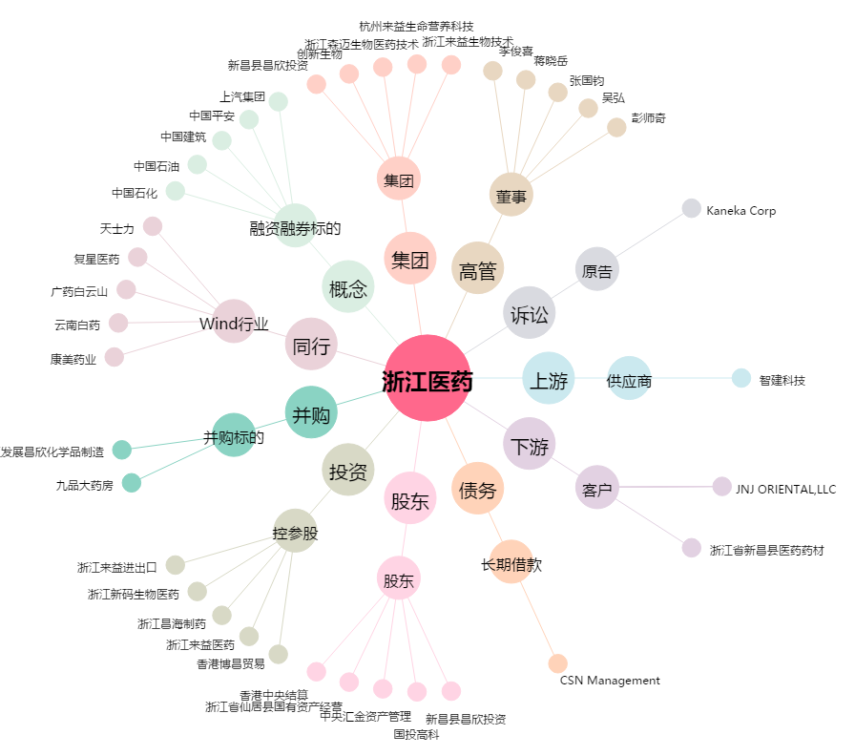
浙江医药[600216.SH] - 关系概览图

